Tela 1 - Home
Heurística | Perguntas | Classificação (Leve, Moderado, Severo) | Observações | Recomendações | Print
Visibilidade do Estado do Sistema | Há feedback imediato após ações do usuário? | N/A
 | O sistema informa claramente o status atual ao usuário? | N/A
Correspondência Entre o Sistema e o Mundo Real | A terminologia utilizada é familiar aos usuários? | Conforme
 | Os ícones e metáforas visuais são intuitivos? | Conforme
Controle e Liberdade do Usuário | Existem maneiras fáceis de desfazer e refazer ações? | Severo | Ao nevegar pela plataforma e abrir uma nova página, existe a presença dos chamados breadcrumbs, que tem a proposta de indicar onde o usuário está navegando e qual o caminho percorreu até ali, entretando não existe uma opção intuitiva para que o usuário volte a página anterior. | Inserção de uma seta acima ou abaixo do breadcrumb, dando ao usuário a opção de retornar á página anterior. Ou algum outro botão em destaque para que o usuário tenha essa opção.
 | O usuário pode facilmente sair de estados indesejados? | N/A
Consistência e Padrões | A interface é consistente em termos de design e funcionalidade? | Conforme
 | Segue padrões de design reconhecidos? | Conforme
Prevenção de Erros | O sistema ajuda a evitar erros antes que ocorram? | N/A
 | Existem mensagens de confirmação para ações críticas? | N/A
Reconhecimento ao Invés de Lembrança | As opções e ações estão visíveis e acessíveis? | Conforme
 | As instruções são facilmente recuperáveis quando necessário? | N/A
Flexibilidade e Eficiência de Uso | Existem atalhos ou aceleradores para usuários experientes? | Moderado | mesmo dentro do mapa do site, não existe uma documentação para atalhos e outros recursos, mesmo ao acessar os recursos de acessibilidade, não fica claro onde encontrar os atalhos. | Criar uma documentação dentro do mapa do site com um conjunto de atalhos que possa ser utilizado para navegação no site
 | O sistema permite personalização de ações frequentes? | Moderado | para usuários não logados, não existe uma personalização da página inicial | estabelecer através dos dados armazenados no navegador, recomendações de serviços que a pessoa pode estar procurando
Design Estético e Minimalista | A interface é livre de elementos desnecessários? | Severo | De maneira geral, não é uma pagina muito carregada, mas ela apresenta informações que podem não ser uteis para o usuário que busque somente serviços, como apresentação das últimas noticias e publicações do governo, isso pode levar a alguns usuários a se sentirem incomodados com o excesso de informação, devido às imagens. Outro ponto é a mistura de imagens clicáveis que levam a serviços e imagens clicáveis que levam a noticias, não há uma clara distinção entre essas duas sessões, podendo levar a confusão. Há também a problemática da acessibilidade, uma vez que um usuário que dependa do uso de leitores de tela, pode se tornar prejudicado pela ausencia de uma sessão clara, ficando a cargo da descrição da imagem na construção do site fornecer a informação correta. | Criação de mais seções de forma que o conteúdo fique melhor legível. Também é recomendável um espaçamento maior entre os elementos diferentes, conferindo um “respiro” para o usuário, facilitando a leitura e diminuindo a sobrecarga visual.
 | O design é visualmente agradável e focado na tarefa? | Leve
Ajudar os Usuários a Reconhecer, Diagnosticar e Recuperar de Erros | As mensagens de erro são claras e úteis? | N/A
 | O sistema oferece soluções práticas para problemas? | Conforme
Ajuda e Documentação | Há documentação disponível e de fácil acesso? | Leve | A documentação existe mas só é localizável no rodapé da página. |  | 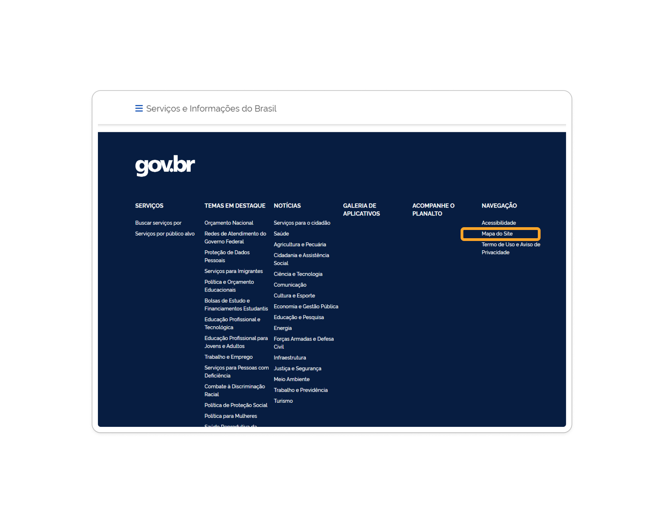
 | A documentação é clara e diretamente aplicável às tarefas do usuário? | Moderado | Ao acessar o mapa do site, o mesmo dá a instrução "Mantenha o ponteiro do mouse sobre o item por alguns segundos para visualizar sua descrição.", entretando a função parece não funcionar. Nesse caso há uma ausência de uma descrição do que cada área do site representa. | Correção para que a função de aparecer a descrição da seção funcione e/ou a implementação de outra forma de apresentação para garantir maior acessibilidade ao usuário.

